상품제안서
LG[22년 설 선물세트]샤워만으로 완성하는 홈스타, 벨먼39호 | 상품코드: F21048

 |  |  |  |  |  |  | 02-412-0044 | www.easy1.co.kr
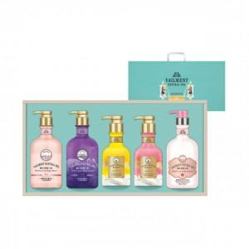

【상세/제작정보】

【인쇄/포장옵션】 | 스티커 / 포장불가능

【공급단가】 | 수량 | 40~ | 100~ | 300~ | 500~ | 1,000~
*VAT별도 | 단가 | 38,610원 | 37,180원 | 35,750원 | 34,320원 | 33,460원

【상품 URL】 | http://www.easy1.co.kr/src/goods_detail.php?gdno=21048

